Inicio Servilleta

1
Cálculo de SERVILLETA
Cálculo de SERVILLETA
Aprender
Conocimiento
2
Conceptos Claves
Servilleta
Caja :Sostenibilidad

Diagnosticar
Con criterio
Caso Ejemplo
Escenarios
3
Gestión y Acciones
Empresas Conscientes

Reflexión

4
Su empresa

Acción
Servilleta
Mini Servilleta Capital de trabajo

Tesorería
Gestión y acciones

Versión 05

Conceptos Financieros
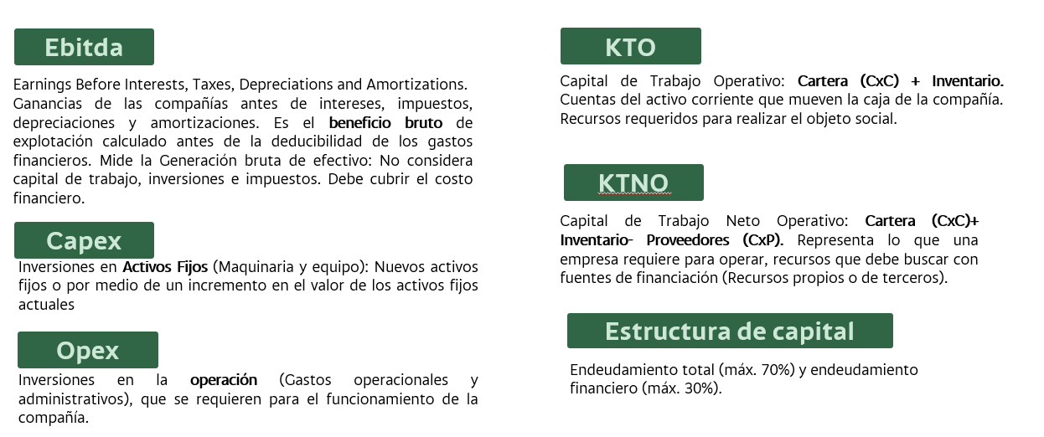
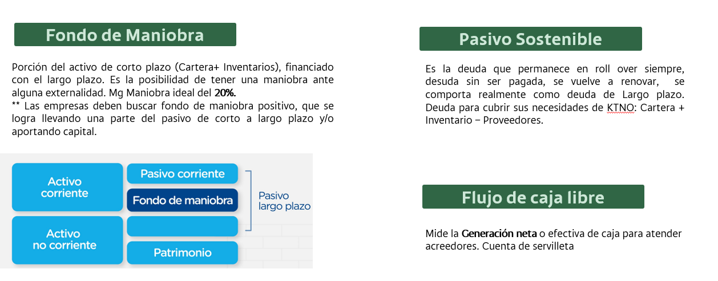
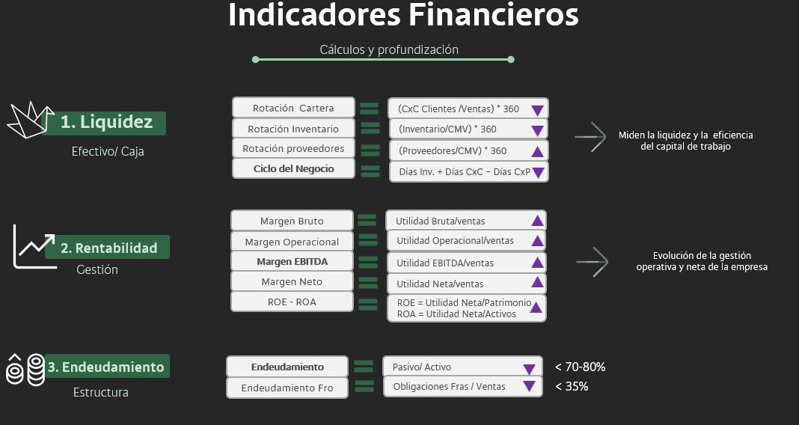
Conceptos Financieros

Servilleta
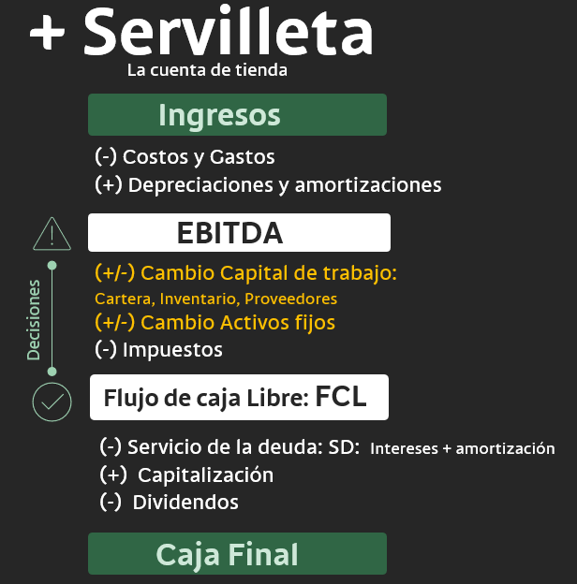
Servilleta - Repasemos

Servilleta Caso Ejemplo
 | x | x | x | x | x | x | x | x | x | x
Textiles Nueva Mirada | Análisis y Cifras |  |  |  |  |  | Calculo de SERVILLETA año anterior | Calculo de SERVILLETA año actual | Var Horiz
 | 2022-12-31 |  | 2023-12-31 |  | 2024-12-31
 | Valor | % | Valor | % | Valor | %
Estado de Resultados | x
Ingresos Operacionales (Nal + Ext) | 16,612 |  | 16,065 | -3% | 17,890 | 11% |  |  | 11%
Ut. Bruta | 3,821 | 23% | 4,418 | 28% | 3,799 | 21% |  |  | -14%
Ebitda | 1,587 | 9.6% | 1,530 | 9.5% | 1,005 | 5.6% | 1,530 | 1,005 | -34%
Ut. Op. | 1,464 | 9% | 1,530 | 10% | 1,005 | 6% |  |  | -34%
Intereses | 199 | 1% | 565 | 4% | 1,136 | 6% |  |  | 101%
Impuestos | 324 | 2% | 246 | 2% | 153 | 1% | 246 | 153 | -38%
Otros Ingresos/ Egresos | -273 | -2% | -289 | -2% | -581 | -3% |  |  | 101%
Ut. Neta | 667 | 4% | 431 | 3% | -865 | -5% |  |  | -301%
Balance General | x
Cartera Neta | 3,745 | 18% | 3,313 | 19% | 3,453 | 17% | 433 | -141 | 4%
Inventarios | 2,440 | 12% | 3,695 | 21% | 6,479 | 31% | -1,255 | -2,784 | 75%
Activos Fijos Netos | 13,409 | 63% | 9,066 | 51% | 9,358 | 45% | 4,342 | -292 | 3%
Otros Activos (Anticipos, viculados, bancos, efectivo, otros) | 1,572 | 7% | 1,572 | 9% | 1,572 | 8% |  |  | 0%
TOTAL ACTIVOS | 21,166 | 100% | 17,646 | 100% | 20,862 | 100% |  |  | 18%
Obligaciones Fcieras. CP | 2,510 | 12% | 3,214 | 18% | 3,214 | 15% |  |  | 0%
Obligaciones Fcieras. LP | 220 | 1% | 4,043 | 23% | 4,043 | 19% |  |  | 0%
Total Obligaciones Fcieras | 2,730 | 13% | 7,257 | 41% | 7,257 | 35% |  |  | 0%
Proveedores | 1,049 | 5% | 1,144 | 6% | 1,776 | 9% | 95 | 633 | 55%
Otros Pasivos (Anticipos, Vinculados, Laborales, Otros) | 2,097 | 10% | 2,097 | 12% | 2,097 | 10% |  |  | 0%
TOTAL PASIVOS | 5,876 | 28% | 10,498 | 59% | 11,130 | 53% |  |  | 6%
Capital + Superavit | 6,197 | 29% | 6,197 | 35% | 6,197 | 30% |  |  | 0%
TOTAL PATRIMONIO | 15,290 | 72% | 7,148 | 41% | 9,732 | 47% |  |  | 36%
Flujo de Caja Libre | x |  |  |  |  |  | $ 4,900 | -$ 1,732 | -135%
Servicio deuda (Intereses) |  |  |  |  |  |  | 565 | 1,136 | 101%
Servicio deuda (Amortización Capital) |  |  |  |  |  |  | 674 | 674 | 0%
Cambio en deuda |  |  |  |  |  |  | 4,527 | 0 | -100%
Caja período | x |  |  |  |  |  | $ 8,188 | -$ 3,541 | -143%

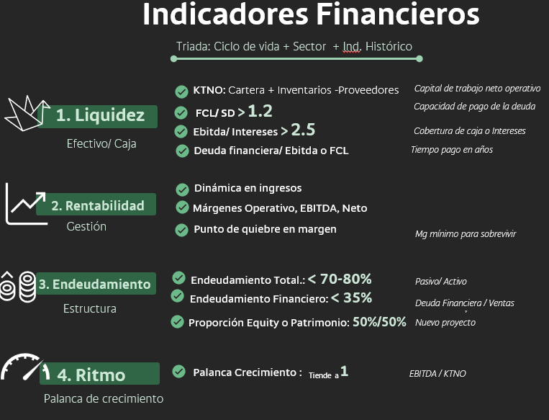
Indicadores
1. Liquidez
KTNO | 5,136 |  | 5,864 |  | 8,156
Rotación de Cartera (días) | 82 |  | 75 |  | 70
Rotación de Inventarios (días) | 70 |  | 116 |  | 168
Rotación de Proveedores (días) | 30 |  | 36 |  | 46
Ciclo financiero (días) | 122 |  | 155 |  | 192
EBITDA / Intereses pagados | 8.0 |  | 2.7 |  | 0.9
FCL/ SD (Servicio deuda int+ Cap) |  |  | 4.0 |  | -1.0
Pasivo Financiero/EBITDA (Años) | 1.7 |  | 4.7 |  | 7.2
2. Rentabilidad
Crecimiento en ventas | 0% |  | -3% |  | 11%
Margen EBITDA | 10% |  | 10% |  | 6%
Margen Neto | 4% |  | 3% |  | -5%
3. Endeudamiento
Endeudamiento (Sin Val) | 28% |  | 59% |  | 53%
Endeudamiento Fciero | 16% |  | 45% |  | 41%
4. Palanca de Crecimiento
PDC: Palanca de crecimiento (EBITDA/KTNO) | 0.3 |  | 0.3 |  | 0.1 |  | > 1 genera caja
Años deuda LP | 2 |  | 6 |  | 6

**Revisar si los Otros Activos y Otros Pasivos son Salida de caja, para incluirlos en el cálculo de FCL

Gestión y Acciones

1. Liderazgo
2. Propósito
3. Cultura
4. Grupos de Interés
Gestión y Acciones Empresas Conscientes
Gestión Rubik | Empresas Conscientes
1. Ingresos
1. Innovación en diferentes líneas de negocio: Pensar diferente y reinventar los negocios. 2. Canales de comercialización- Ventas virtuales. 3. Activación de redes sociales: Posts, historias, pauta, videos, blogs 4. Recomposición del portafolio: productos y servicios nuevos 5. Evaluar una reducción en sus márgenes, con disminución de precios. 6. Para venta de mercancía internacional, trasladar usd al producto final. 7. Diseño de campañas y estrategias | Propósito Superior: Algunos ejemplos 1. Compañía de Alimentos: Nutrir a las personas y al planeta 2. Entidad Financiera: Inspirar y empoderar a otros para gastar su vida de forma inteligente 3. Asesor inversioones: Crear un mundo más inteligente, más feliz y más prospero 4. Energía; Cosnbtruir un futuro energético juntos 5. Sanitario: Mantener sanas a las personas con enfermedades crónicas Grupos de interés 1. Clientes: Ayudales a Vender más. Alianzas estratégicas. Crear Valor para ellos. 2. Cuidar la experiencia y lealtad de los clientes
2. Costos y Gastos
1. Nómina: Debe estar en primer lugar, son el motor de la empresa. Definir y proyectar el valor- Acuerdos salariales: 1. Reducción del salario temporalmente. 2. Dar o adelantar vacaciones, dónde se disminuyen los riesgos laborales en esta temporada. 3. Licencias no remuneradas. 4. Usar mano de obra flexible. 2. Gastos: Revisar servicios que no sean neurálgicos. Usar la publicidad sólo dónde se estén generando ventas. 3. Arriendos: Posibles Re-Negociaciones 4. Definir cuáles son los pagos prioritarios y tener la provisión de liquidez para ejecutarlos en los próximos 2-3 meses. 5. Revisar contratos donde pueda haber oportunidad de disminuir gastos innecesarios 6. Estructura de costos: Mayor automatización si es posible, menos fijos y más variables, para capacidad de soportar tiempos difíciles. Reformular tamaño de operaciones. | Liderazgo Consciente: 1. Contratación de líderes alineados con los valores de la empresa 2. Priorizar Urgente e importante para la empresa. Crear un sentido de Urgencia 3. Incorporar el liderazgo consciente en las METAS del equipo Cultura Consciente: 1. Eficiencia con sentido, propósito y transparencia 2. Aprendizaje, Evolución, Empoderamiento 3. No tener estrategia de sostenibilidad, que la SOSTENIBILIDAD sea la estrategia 4. Confianza y visión LARGO PLAZO, los cambios no son inmediatos. Compasivos
3. 1 Cuentas por cobrar (CXC)
1. Recaudos por cuotas o plazos 2. Recaudo con descuento por pronto pago 3. Factoring o venta de documentos: Confirming con grandes pivotes Caso Éxito, Koba. 4. Elaborar reporte cartera, hacer llamadas cobro, pedir compromiso de pago. | Grupos de interés 1. Relaciones Gana + Gana + Gana 2. Comunidad: Pago oportuno. Encadenamientos productivos. Liquidez del sistema 3. Responsabilidad, Autenticidad y Confianza: Conversaciones claras, honestas y compasivas: Díalogo cómo base
3.2 Inventarios
1. Disminuir el precio para acelerar la venta 2. Liquidar inventarios así sea a pérdida (si es viable) para aumentar la velocidad de salida y ganar caja. 3. Revisar el plan de compras de sus inventarios. 4. Revisar el Inventario de seguridad | Cultura Consciente 1. Diálogo con públicos de interés 2. Coraje para soltar
3.3 Cuentas por pagar (CXP)
1. Escoger de mayor relevancia- Proveedores clave y algunos no estratégicos, pero que son mas vulnerables (Comunidad), para apoyarlos. 2. Detener compras no esenciales 3. Negociar plazos más altos 4. Establecer pagos fraccionados a proveedores (EJ: No le puedo pagar 10M, le abono 2 x semana) 5. Factoring: Líneas triangulares que tengan grandes pivotes. | Grupos de interés 1. Compartir y vivir el proposito con los proveedores: Díalogo cómo base 2. Elección de negocios con propósito, triple Utilidad: Económica, Social, Ambiental 3. Conocimiento y educación: Finanzas, contabilidad, mercadeo, jurídico 3. Desarrollo y crecimiento de proveedores 4. Acompañamiento en estándares de Sostenibilidad 5. Líneas financieras asociadas a desarrollo de proveedores, sin tener impacto en la liquidez
4. Activos Fijos
1. Venta de activos 2. Optimización e inversión vía Leasing | Liderazgo Consciente: Valentía y coherencia hacia la sostenibilidad
5. Socios
1. Venta de participación a un tercero 2. Evaluación socios actuales y generación de valor 3. Decisiones de No repartición de dividendos | Liderazgo Consciente: 1. Coraje, Creactividad e innovación y Confianza 2. Mentalidad de crecimiento 3. Alineación de propósitos Cultura Consciente 1. S T O P: Para- Tomar un respiro - Observar - Proceder 2. R A I N: Reconocer - Aceptar - Investigar -
6. Financiación y Otras opciones
1. Conocimiento financiero de la situación de Liquidez, Rentabilidad y Endudamiento de la compañía 2. Claridad y acción en los puntos de dolor 3. Sector Financiero: Investigar créditos Bancoldex, FNG, FINAGRO, FINDETER. | Liderazgo Consciente: 1. Coraje, Creactividad e innovación y Confianza 2. Mentalidad de crecimiento

Gestión y Acciones Su empresa
1. Liderazgo
2. Propósito
3. Cultura
4. Grupos de Interés
Gestión y Acciones Empresas Conscientes
Gestión Rubik | Empresas Conscientes
1. Ingresos

2. Costos y Gastos

3. 1 Cuentas por cobrar (CXC)

3.2 Inventarios

3.3 Cuentas por pagar (CXP)

4. Activos Fijos

5. Socios

6. Financiación y Otras opciones

Servilleta + Rubik
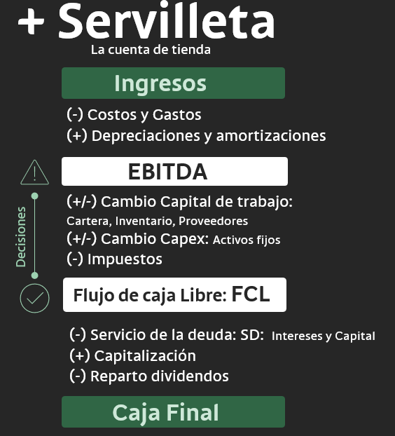
Servilleta + Rubik
Contexto: Pyme que vende frutas y empieza a exportar, los clientes del exterior le piden plazo para el pago |  |  |  |  |  | Contexto: Pyme que vende pronta moda y el inventario se empieza a acumular / Obsoleto |  |  |  |  |  | Contexto: Pyme comercializador de café en crecimiento, agricultores requieren pago rápido para despachar fruto
COMERCIO Supermercado mayorista | 2023-12-31 | 2024-12-31 |  | Calculo Servilleta | % var | Manufactura Confecciones | 2023-12-31 | 2024-12-31 |  | Calculo Servilleta |  | Agro Café | 2023-12-31 | 2024-12-31 |  | Calculo Servilleta
 | Valor | Valor | Mg |  |  |  | Valor | Valor | Mg |  | % var |  | Valor | Valor | Mg |  | % var
Estado de Resultados |  |  |  |  |  | Estado de Resultados |  |  |  |  |  | Estado de Resultados
Ingresos | 75 | 80 |  |  | 7% | Ingresos | 190 | 200 |  |  | 5% | Ingresos | 70 | 120 |  |  | 71%
Costos y gastos |  | 70 |  |  |  | Costos y gastos |  | 160 |  |  |  | Costos y gastos |  | 90
EBITDA |  | 10 | 13% | 10 |  | EBITDA |  | 40 | 20% | 40 |  | EBITDA |  | 30 | 25% | 30
Impuestos |  | 3 |  | 3 |  | Impuestos |  | 12 |  | 12 |  | Impuestos |  | 9 |  | 9
Balance General |  |  |  |  |  | Balance General |  |  |  |  |  | Balance General
Cartera Neta | 16 | 40 |  | -24 | 150% | Cartera Neta | 40 | 42 |  | -2 | 5% | Cartera Neta | 12 | 20 |  | -8 | 67%
Inventarios | 20 | 25 |  | -5 | 25% | Inventarios | 10 | 45 |  | -35 | 350% | Inventarios | 10 | 15 |  | -5 | 50%
Activos Fijos Netos | 6 | 6 |  | 0 | 0% | Activos Fijos Netos | 5 | 5 |  | 0 | 0% | Activos Fijos Netos | 5 | 5 |  | 0 | 0%
Proveedores | 30 | 30 |  | 0 | 0% | Proveedores | 40 | 45 |  | 5 | 13% | Proveedores | 20 | 5 |  | -15 | -75%
Flujo de Caja Libre FCL |  |  |  | -$ 22 |  | Flujo de Caja Libre FCL |  |  |  | -$ 4 |  | Flujo de Caja Libre FCL |  |  |  | -$ 7
Servicio deuda |  |  |  | 0 |  | Servicio deuda |  |  |  | 3 |  | Servicio deuda |  |  |  | 3
Caja final |  |  |  | -$ 22 |  | Caja final |  |  |  | -$ 7 |  | Caja final |  |  |  | -$ 10

